15 Graphen + Gefrierpunkt
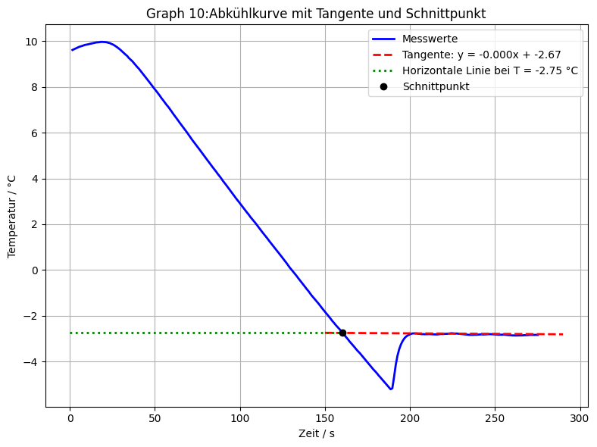
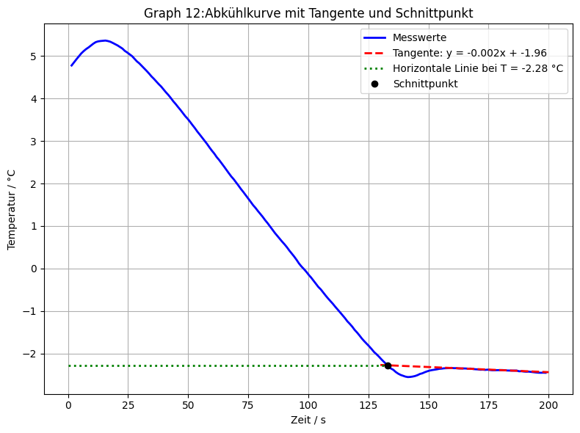
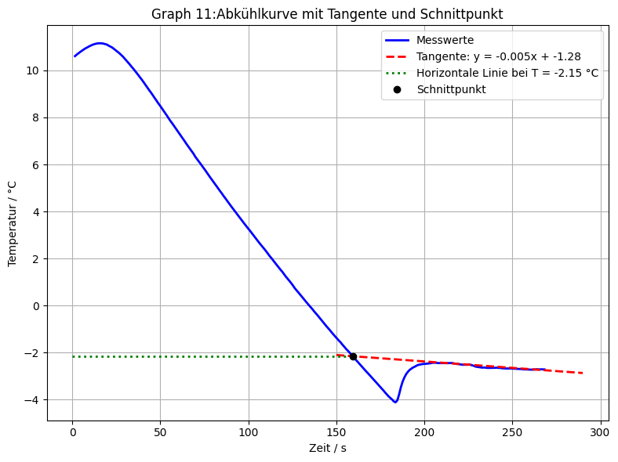
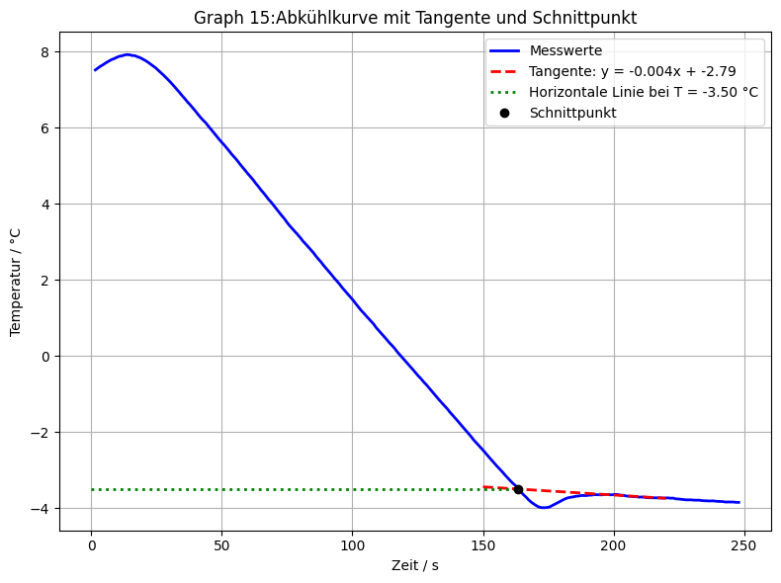
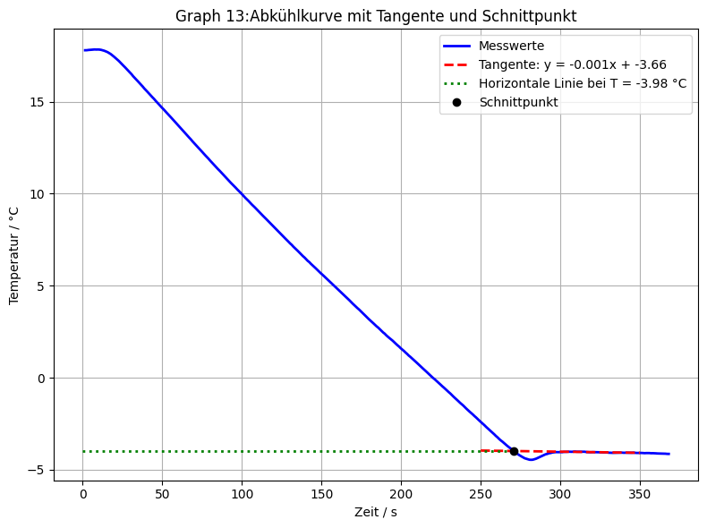
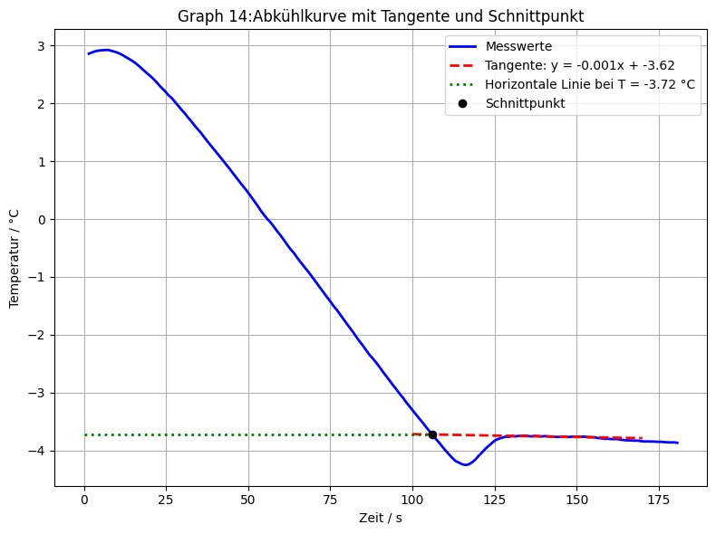
Tabelle 1: Auflistung der Gefrierpunkte von reinem Wasser + Mittelwert
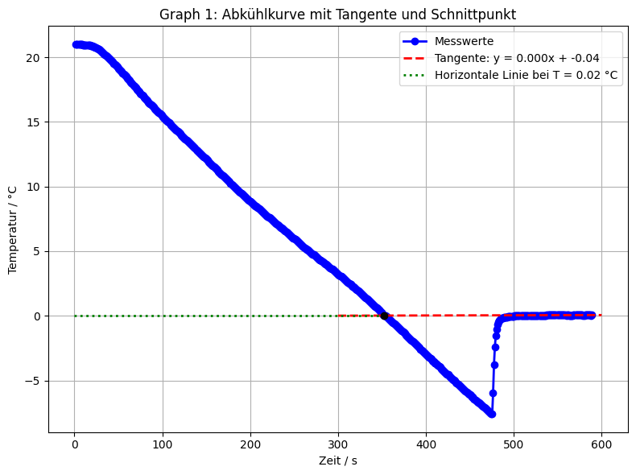
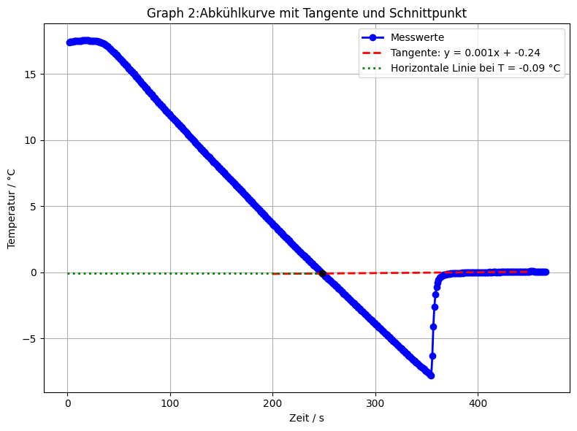
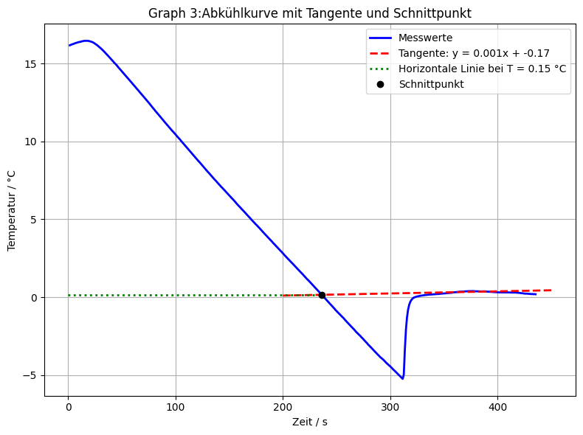
 | Messungen | Gefrierpunkt [°C]
 | 1. | 0.02
 | 2. | -0.09
 | 3. | 0.15
 | Mittelwert [°C] | 0.027

Tabelle 2: Auflistung aller gemessenen Massen m_Wasser und m_Salz der Lösungen |  |  |  |  |  |  | Tabelle 3: Auflistung der ermittelten und Offset korrigierten Gefrierpunkte der Salzlösungen und m_Salz/m_Wasser |  |  |  |  |  |  |  | Tabelle 4: Auflistung berechneter Molenbrüche von Wasser x_Wasser aller Zusammensetzungen |  |  |  |  | Tabelle 4: Auflistung berechneter Molenbrüche von Wasser x_Wasser aller Zusammensetzungen

$$∆m [g]$$
 |  | m_Wasser [g] | m_Salz [g] |  |  |  |  | Messungen | ermittelter Gefrierpunkt [°C] | korrigierter Gefrierpunkt [°C] | m_Salz/m_Wasser | DeltaT_Sm [°C] | T [K] |  |  | Zusammensetzung | n(Wasser) [mol] | n(Salz) [mol] | x_Wasser |  | Zusammensetzung | n(Wasser) [mol] | n(Salz) [mol] | x_Wasser
 | Reines Wasser | 20.1317 | 0 | 0 |  |  |  | 1. | 0.02 | -0.007 | 0 | 0.007 | 273.143 | Reines Wasser |  | Reines Wasser | 1.117 | 0.000 | 1.000 |  | Reines Wasser | 1.117 | 1.000 | 1.000
 | Wasser + 2,5wt% | 20.1317 | 0.509 | 0.509 |  |  |  | 2. | -0.09 | -0.117 | 0 | 0.117 | 273.033 | Wasser + 2,5wt% |  | Reines Wasser | 1.117 | 0.000 | 1.000 |  | Wasser + 2,5wt% | 1.117 | 0.005 | 0.996
 | Wasser + 5wt% | 20.1317 | 1.0114 | 0.5024 |  |  |  | 3. | 0.15 | 0.123 | 0 | -0.123 | 273.273 | Wasser + 5wt% |  | Reines Wasser | 1.117 | 0.000 | 1.000 |  | Wasser + 5wt% | 1.117 | 0.009 | 0.992
 | Wasser + 7,5wt% | 20.1317 | 1.5131 | 0.5017 |  |  |  | 4. | -0.16 | -0.187 | 0.0253 | 0.187 | 272.963 | Wasser +7,5wt% |  | Wasser + 2,5wt% | 1.117 | 0.005 | 0.996 |  | Wasser +7,5wt% | 1.117 | 0.014 | 0.988
 | Wasser + 10wt% | 20.1317 | 2.0221 | 0.509 |  |  |  | 5. | -0.32 | -0.347 | 0.0253 | 0.347 | 272.803 | Wasser + 10wt% |  | Wasser + 2,5wt% | 1.117 | 0.005 | 0.996 |  | Wasser + 10wt% | 1.117 | 0.019 | 0.984
 |  |  |  |  |  |  |  | 6. | -0.17 | -0.197 | 0.0253 | 0.197 | 272.953 |  |  | Wasser + 2,5wt% | 1.117 | 0.005 | 0.996
 | M(Wasser) [g/mol] | 18.01528 |  |  |  |  |  | 7. | -1.49 | -1.517 | 0.0502 | 1.517 | 271.633 |  |  | Wasser + 5wt% | 1.117 | 0.009 | 0.992
 |  |  |  |  |  |  |  | 8. | -1.66 | -1.687 | 0.0502 | 1.687 | 271.463 |  |  | Wasser + 5wt% | 1.117 | 0.009 | 0.992
 |  |  |  |  |  |  |  | 9. | -1.53 | -1.557 | 0.0502 | 1.557 | 271.593 |  |  | Wasser + 5wt% | 1.117 | 0.009 | 0.992
 |  |  |  |  |  |  |  | 10. | -2.75 | -2.777 | 0.0752 | 2.777 | 270.373 |  |  | Wasser +7,5wt% | 1.117 | 0.014 | 0.988
 |  |  |  |  |  |  |  | 11. | -2.15 | -2.177 | 0.0752 | 2.177 | 270.973 |  |  | Wasser +7,5wt% | 1.117 | 0.014 | 0.988
 |  |  |  |  |  |  |  | 12. | -2.28 | -2.307 | 0.0752 | 2.307 | 270.843 |  |  | Wasser +7,5wt% | 1.117 | 0.014 | 0.988
 |  |  |  |  |  |  |  | 13. | -3.98 | -4.007 | 0.1004 | 4.007 | 269.143 |  |  | Wasser + 10wt% | 1.117 | 0.019 | 0.984
 |  |  |  |  |  |  |  | 14. | -3.72 | -3.747 | 0.1004 | 3.747 | 269.403 |  |  | Wasser + 10wt% | 1.117 | 0.019 | 0.984
 |  |  |  |  |  |  |  | 15. | -3.5 | -3.527 | 0.1004 | 3.527 | 269.623 |  |  | Wasser + 10wt% | 1.117 | 0.019 | 0.984

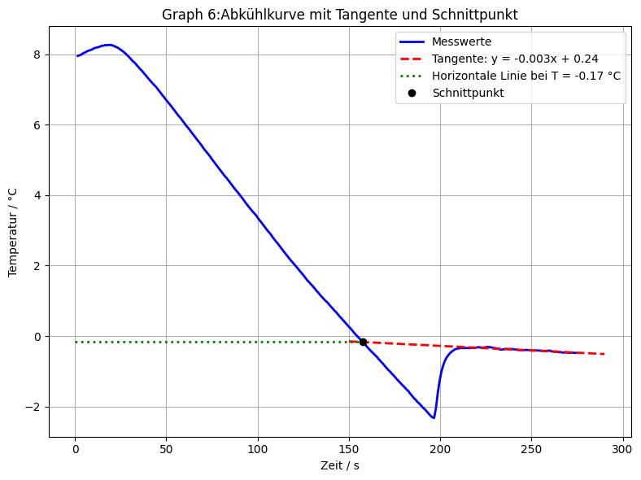
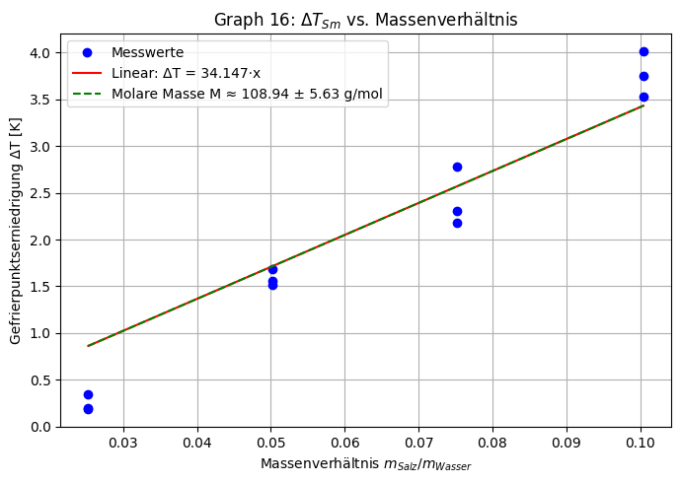
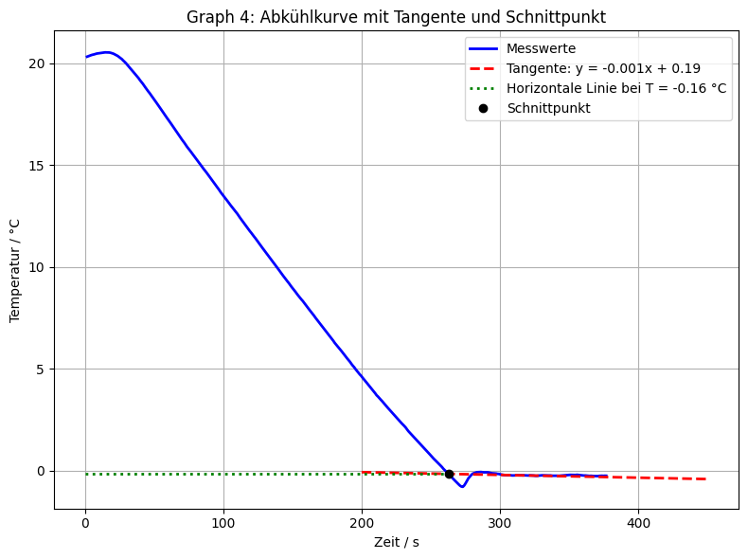
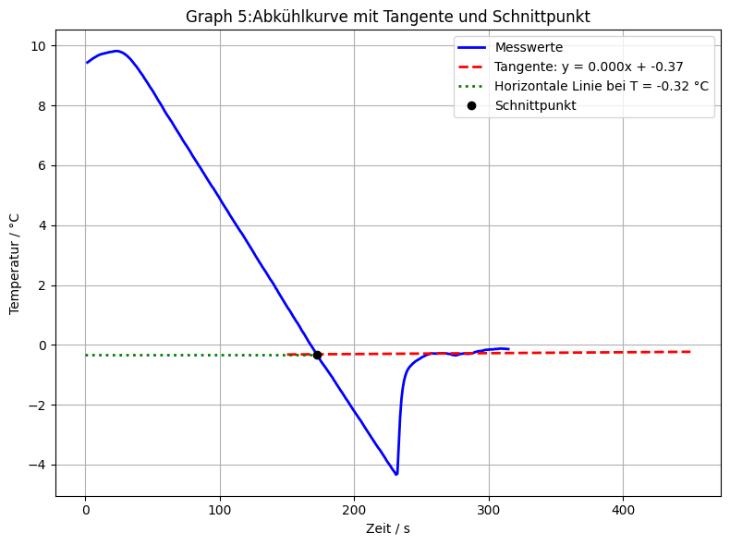

 |  |  | Lineare Fit-Steigung: 34.1471 ± 1.7641 K·(g/g)^-1
 |  |  | Molmasse M (aus Kryo-Fit): 108.94 ± 5.63 g/mol

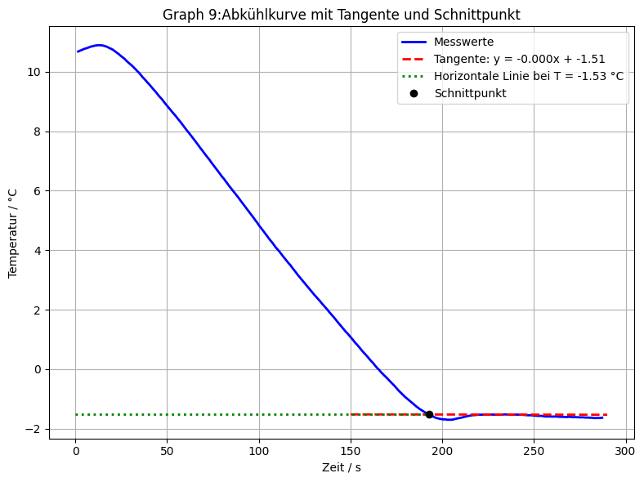
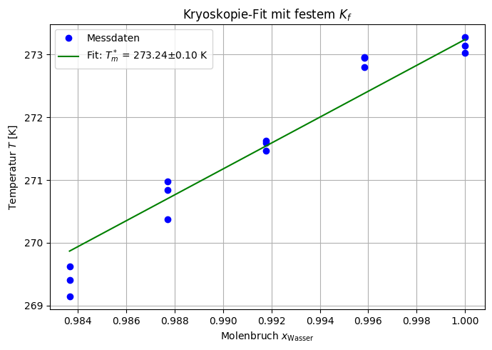
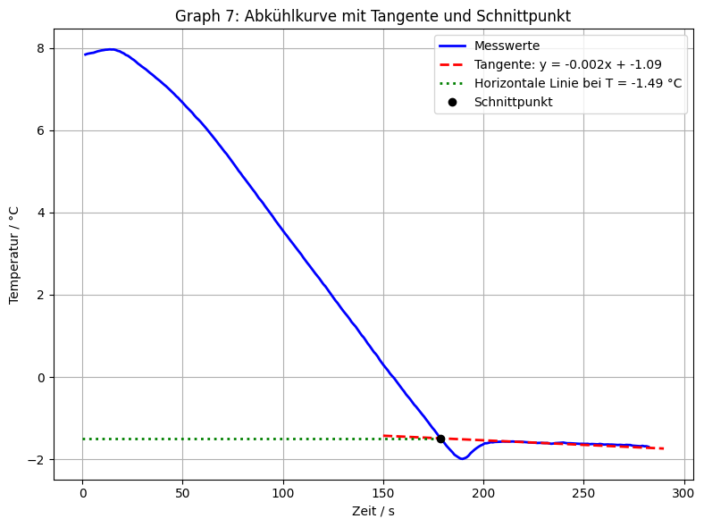
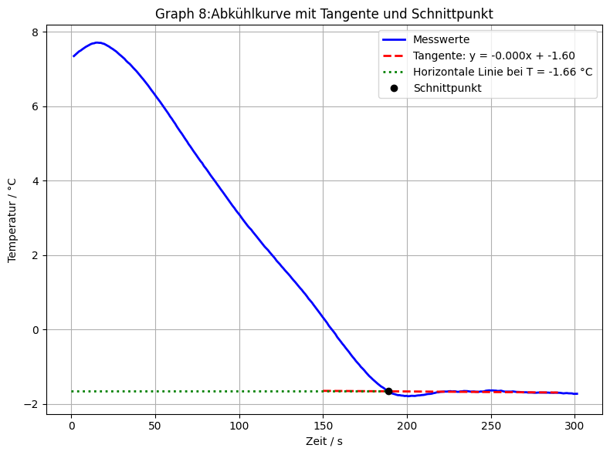

6012$,10 ±4,20\frac{J}{mol}$
$$273,24 ±0,10K$$
 | DeltaH*_m |  | DeltaH*_m Theorie | 332,8kJ/kg | 5995,392J/mol | https://de.wikipedia.org/wiki/Eis#:~:text=Der%20Schmelz%2D%20bzw.,Verunreinigungen%20wie%20Staubpartikel%2C%20Bakterien%20usw.
 | T*_m |  | T*_m Theorie | 273,15K

 | Gefitteter Schmelzpunkt T*_m: 273.27 ± 0.12 K
 | Berechnete Schmelzenthalpie ΔH: 6013.11 ± 5.22 J/mol

